4.프롬프트사용시 도우미
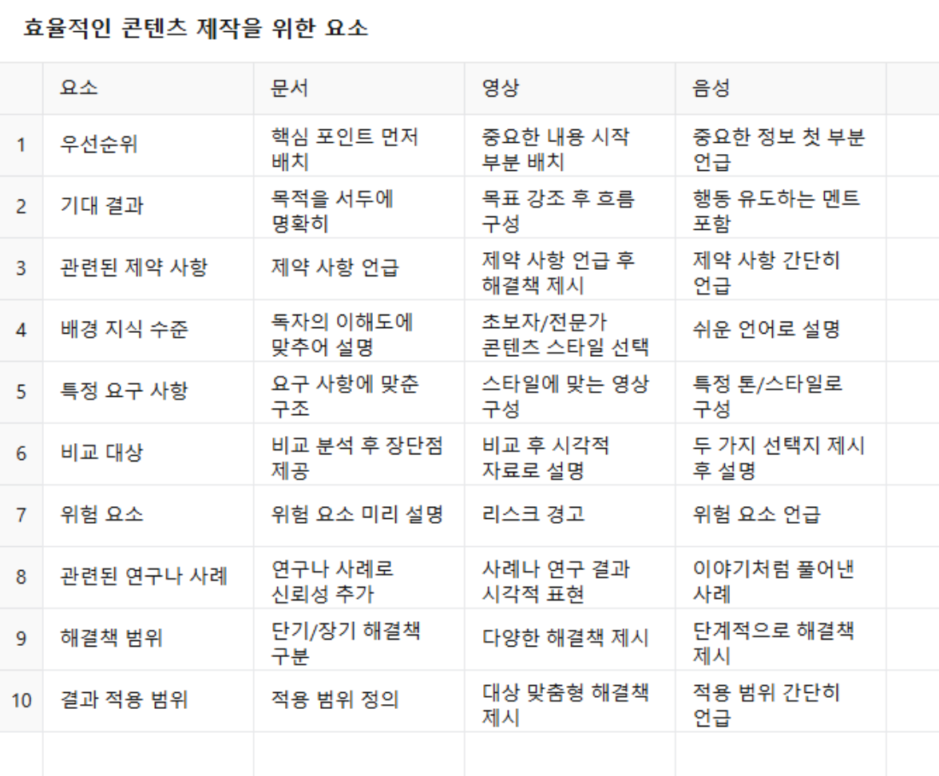
프롬프트 도우미
주제/목적 | 종결어미 | 청자연령 | 세부사함/ 선호 | 답변의 길이 | 어휘 수준 | 글 종류 | 배경정보 | 참고자료 | 시간적 제약 | 자료형식 | 어려운 부분 | 선택적 제시 | 구체적 예시 | 시간 관리 및 일정 | 환경적 요소
제주도 여행 아이템 | 해요체 | 어린이대상 | 간단한 설명 | 간결한 답변 | 쉬운 어휘 | 제안서 | 학교 발표 | 책 링크 | 내일 발표 | 그래프표 | 아이디어가 막혔다 | 3가지 방법 | 실제 사례 | - 필요한 시간 | Windows 10 환경에서 문제가 발생합니다.
쇼츠 아이디어 | 입니다체 | 청소년대상 | 예시 포함 | 자세한 설명 | 중급 어휘 | 보고서 | 회사 프로젝트 | 이 사이트 참고 | 2주 내 마감 | 간단한 요약 | 이 문제 해결 방법 몰라요 | 다양한 옵션 제시 | 문법 예시 | - 시간에 따른 우선순위 | Python 3.8을 사용하고 있습니다
전문적인 분석 | 함 | 성인대상 | 창의적인 아이디어 | 간단한 요약 | 전문적인 어휘 | SNS | 상황 설명 | 이전 피드백 | 오늘까지 준비 |  |  |  | 이론에 대한 예시 |  | 작업이 진행되는 환경 (OS, 브라우저, 소프트웨어 버전 등)
 | 요 | 전문가대상 | 친근한 톤 | 상세한 예시 포함 | 친근한 표현 | 블로그
 |  |  | 유머 섞기 |  |  | 광고

5. 카테고리-대중소 분류
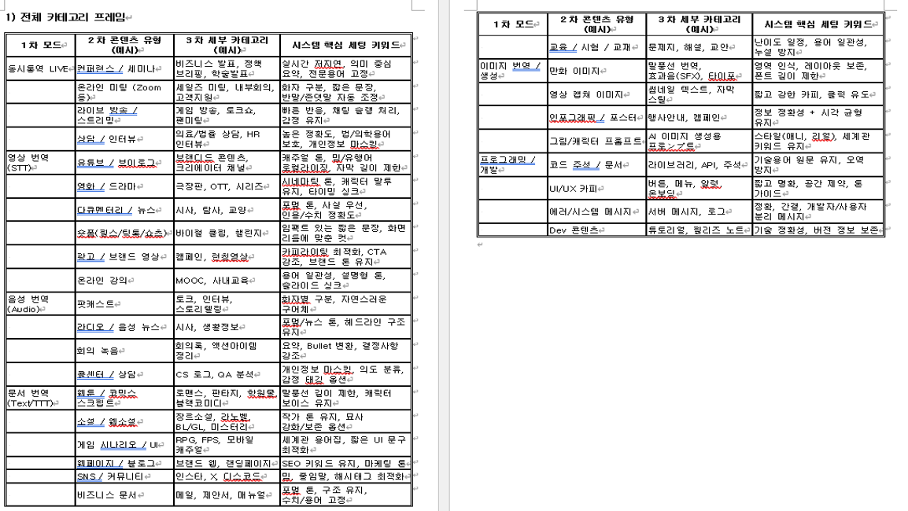

에디팅과 중요기능
